关系图
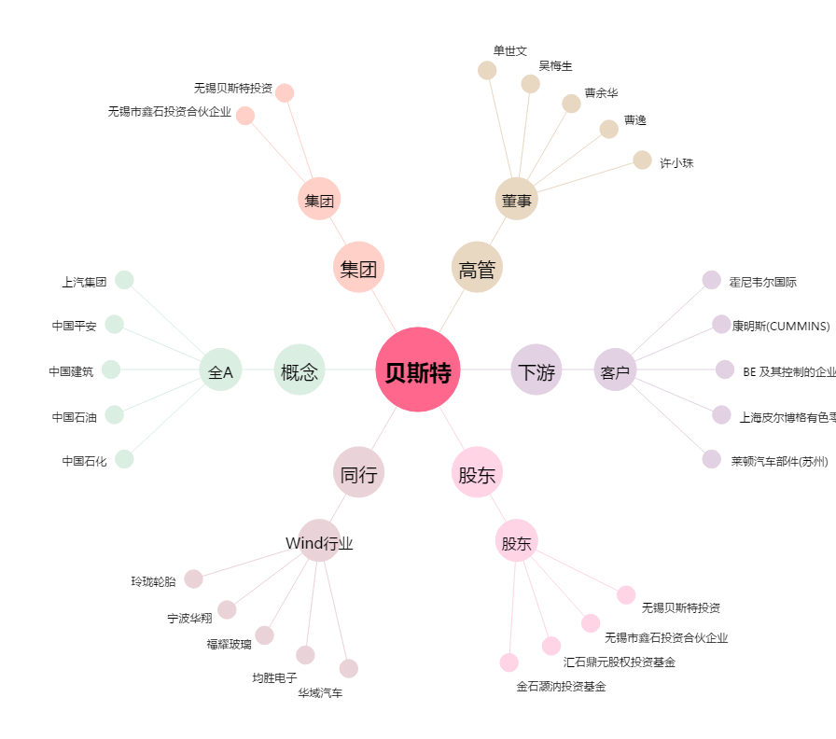
贝斯特[300580.SZ] - 关系概览图

